Cover
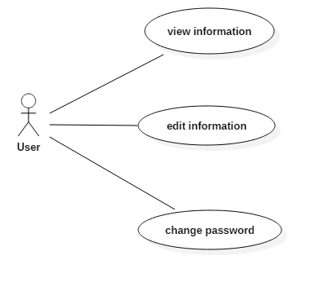
FresherManagement |  |  | Module/Sub System |  |  | Created PIC | Created Date | Approved Date
 |  |  | Frofile Management |  |  | QuocNT2 | 12-Dec-2016

1. Module/Sub System overview

 |  | Trainee xem thông tin cá nhân, chỉnh sửa thông tin cá nhân, thay đổi password

2. Definitions, Acronyms, and Abbreviations

3. Activity diagram

4. UC diagram

 | No | UseCase ID |  | Use Case Name | Description
 | 1 | UC002.1 |  | view information | Trainee xem thông tin cá nhân của bản thân
 | 2 | UC002.2 |  | edit information | Trainee sửa các thông tin cá nhân
 | 2 | UC002.3 |  | change password | Trainee thay đổi password

viewInformation
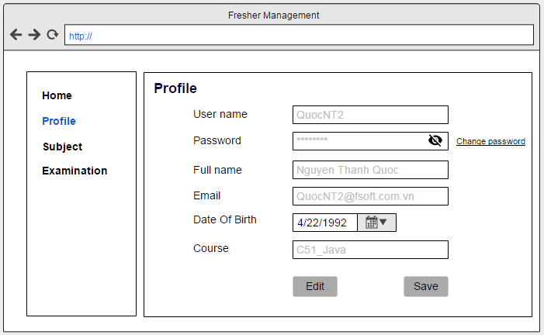
SUB SERP |  |  | Process | Use Case ID | Use case name | Created PIC | Created Date | Approved Date
 |  |  | Use case design | UC002.1 | View information | QuocNT2 | 12-Dec-2016

1. Pre-Condition

 | Actor: Trainee
 | Condition: Trainee đã đăng nhập vào hệ thống.

2. Trigger

 | 2.1 | Trainee từ màn hình chính chọn tab "Profile", màn hình sẽ hiển thị đầy đủ thông tin của Trainee

3. Basic flow

4. Alternative flow

5. Business rule

6. Mock Screen

EditInformation
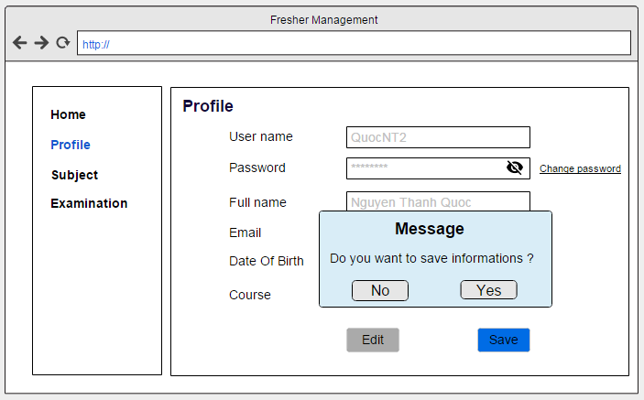
SUB SERP |  |  | Process | Use Case ID | Use case name | Created PIC | Created Date | Approved Date
 |  |  | Use case design | UC002.2 | edit information | QuocNT2 | 12-Dec-2016

1. Pre-Condition

 | Actor: Trainee
 | Condition: Trainee đã đăng nhập vào hệ thống.

2. Trigger

 | 2.1 | Trainee từ màn hình chính chọn tab "Trainee", rồi click chọn button "Edit" để chỉnh sửa thông tin cá nhân

3. Basic flow

 | 3.1 | Trainee click chọn button "Edit" để chỉnh sửa thông tin cá nhân
 | 3.2 | Trainee thực hiện thay đổi các thông tin cá nhân
 | 3.3 | Trainee click vào button "Save" để lưu lại thông tin đã edit

4. Alternative flow

 | 4.1 | (Alternate: Không nhập đầy đủ thông tin)
 |  | Hệ thống sẽ báo lỗi và yêu cầu người dùng nhập lại

5. Business rule

 | Yêu cầu về việc thông báo lỗi nhập sai dữ liệu:
 |  | Màn hình hiển thị thông báo lỗi.

6. Mock Screen

changePassword
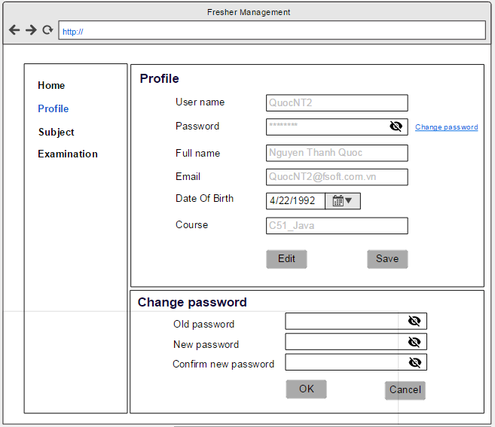
SUB SERP |  |  | Process | Use Case ID | Use case name | Created PIC | Created Date | Approved Date
 |  |  | Use case design | UC002.3 | change password | QuocNT2 | 12-Dec-2016

1. Pre-Condition

 | Actor: Trainee
 | Condition: Trainee đã đăng nhập vào hệ thống.

2. Trigger

 | 2.1 | Trainee từ màn hình chính click chọn tab "Profile"

3. Basic flow

 | 3.1 | Trainee chọn tab "Profile"
 | 3.2 | Trainee click chọn link "change password"
 | 3.3 | Trainee nhập password cũ, new password, re new password
 | 3.4 | Click button "OK" để lưu lại thông tin hoặc "Cancel" để hủy

4. Alternative flow

5. Business rule

6. Mock Screen

